Описание услуги
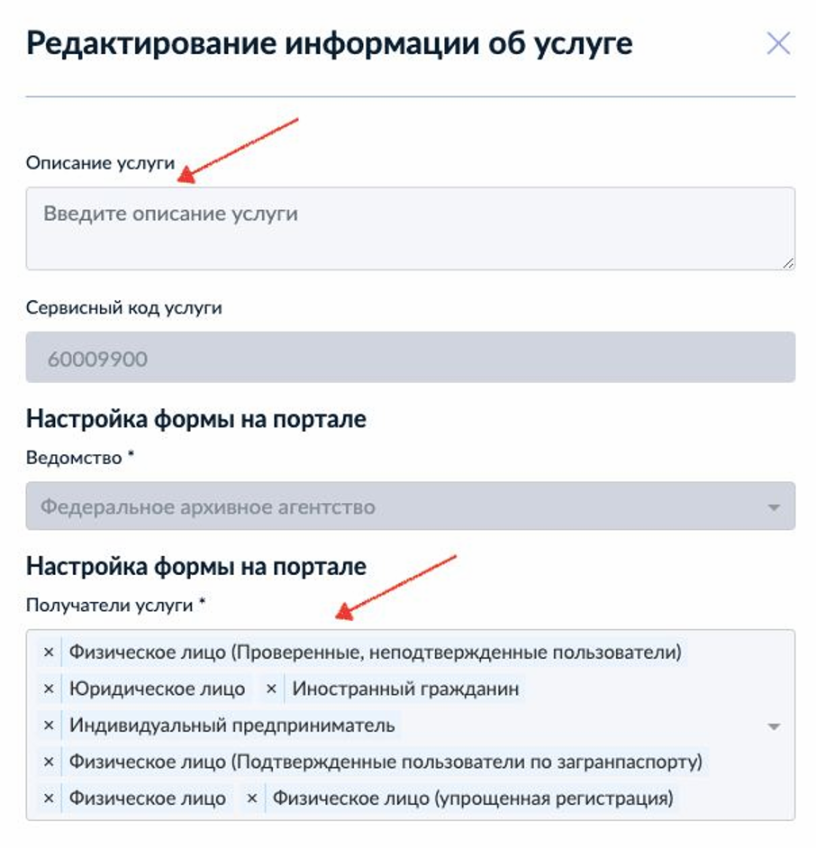
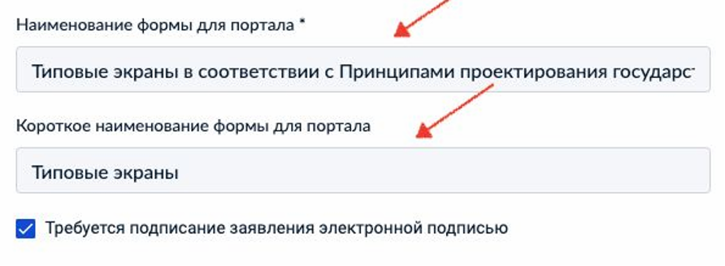
Ведомство
Название рабочего чата ВКУ
Название услуги
Ссылка на услугу
Номер услуги
Актуальная версия услуги
Доступность (ФЛ/ИП/ЮЛ/ИГ)
Платформа полномочий (Да/Нет)
Наличие 14 статуса (Да/Нет)
Ответственный разработчик
Ответственный от ведомства
Обновление (Да/Нет)
Версия услуги в проде
Список изменений
Общие настройки
Перед созданием услуги надо настроить её в меню — как показано ниже. Выбрать меню услуги:
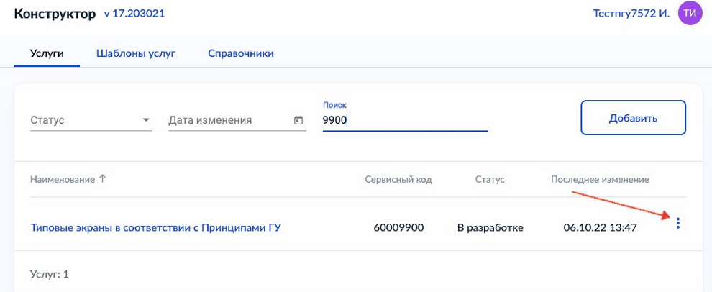
Выбрать пункт «Информация об услуге»
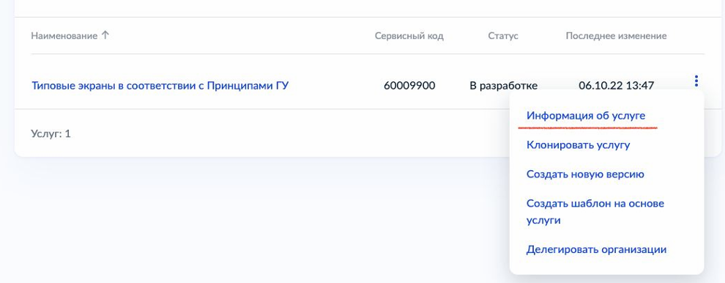
Заполнить поля: - «Описание услуги» - «Получатели услуги» - «Наименование формы на портале». Будет выводиться в каталоге Госуслуг - «Короткое наименование формы для портала». Будет использоваться для отображения услуги в личном кабинете - Необходимость электронной подписи, если применимо

